Project Charter
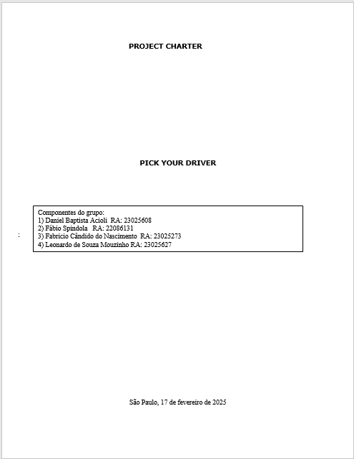

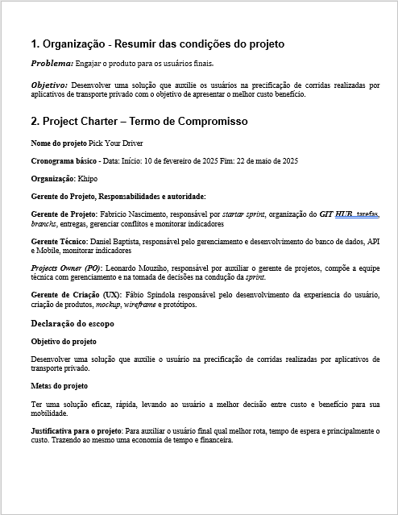

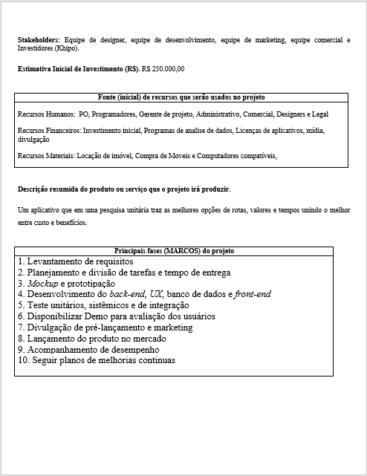

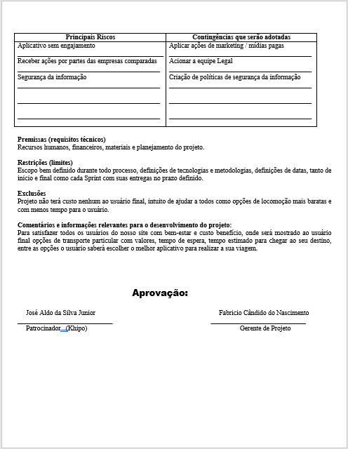

WBS-MACRO-ATIVIDADE


WBS_Detalhado (ordem depend)


4.2 Plano de ação detalhado da WBS (com dependência, tempo e recurso)
 |  |  | classificar pela dependência
Ref | Etapas – Atividades - | Dependência | Duração em semanas | Conclusão | Responsável | Recursos | Obs
1.1 | Definir os objetivos do aplicativo e sua proposta de valor | 1.1 | 2 | 1ª | GERENTE DE PROJETO | Pessoas | -
1.2 | Identificar as principais funcionalidades e recursos a serem incluídos | 1.1 | 2 | 2ª | GERENTE DE PROJETO | Pessoas | -
1.3 | Formar uma equipe de desenvolvimento e design | 1.2 | 2 | 2ª | GERENTE DE PROJETO | Pessoas
2.1 | Realizar uma análise de mercado para entender concorrentes e demandas | 2.1 | 2 | 2ª | GERENTE DE PROJETO | Pessoas
2.2 | Definir os requisitos detalhados do aplicativo (escopo) | 1.2 | 2 | 2ª | GERENTE DE PROJETO | Pessoas
2.2.1 | Dicas de saúde e bem-estar | 2.2 | 2 | 2ª | GERENTE DE PROJETO | Pessoas | -
2.2.2 | Planos de exercícios físicos personalizados | 2.2 | 1 | 2ª | GERENTE DE PROJETO | Pessoas | -
2.2.3 | Mapas com locais de academias e parques | 2.2 | 1 | 1ª | GERENTE DE PROJETO | Pessoas | -
2.2.4 | Integração com sistemas de monitoramento de saúde | 2.2 | 2 | 1ª | GERENTE DE PROJETO | Pessoas | -
2.2.5 | Criar um cronograma detalhado com marcos e prazos | 2.2 | 1 | 2ª | GERENTE DE PROJETO | Pessoas | -
3.1 | Realizar o design da interface do usuário (UI) | 1.3 | 1 | 1ª | DESIGN | Pessoas | -
3.1.1 | Navegação simples entre as funcionalidades | 3.1 | 1 | 1ª | DESIGN | Pessoas | -
3.1.2 | Criar protótipos interativos para validar o fluxo de usuário | 3.1.1 | 1 | 1ª | DESIGN | Pessoas | -
3.2 | Experiência do usuário (UX) | 3.1.2 | 1 | 1ª | DESIGN | Pessoas | -
3.2.1 | Interface limpa e intuitiva | 3.2 | 2 | 1ª | DESIGN | Pessoas | -
3.2.2 | Teste de UI / UX | 3.2 | 2 | 2ª | DESIGN | Pessoas | -
4.1 | Desenvolver a estrutura do aplicativo | 4.1 | 2 | 2ª | DESENVOLVIMENTO | Pessoas | -
4.1.2 | Front-end: Interface do usuário e interações | 4.1 | 1 | 2ª | DESENVOLVIMENTO | Pessoas | -
4.1.3 | Codificação back-end | 4.1 | 2 | 1ª | DESENVOLVIMENTO | Pessoas | -
4.2 | Implementar as funcionalidades principais | 4.2 | 1 | 2ª | DESENVOLVIMENTO | Pessoas | -
4.2.1 | Módulo de dicas de saúde | 4.2 | 2 | 1ª | DESENVOLVIMENTO | Pessoas | -
4.2.2 | Gerador de planos de exercícios | 4.2 | 1 | 2ª | DESENVOLVIMENTO | Pessoas | -
4.2.3 | Integração com APIs de mapas para localização de academias e parques | 4.2 | 2 | 1ª | DESENVOLVIMENTO | Pessoas | -
5.1 | Integrar o aplicativo com sistemas de monitoramento de saúde, como dispositivos wearable ou aplicativos de rastreamento | 5.1 | 2 | 2ª | SEGURANÇA | Pessoas | -
5.2 | Garantir a segurança e privacidade dos dados do usuário | 5.2 | 2 | 2ª | SEGURANÇA | Pessoas | -
5.3 | Testar a integração para assegurar que os dados são sincronizados corretamente | 5.3 | 1 | 2ª | SEGURANÇA | Pessoas | -
6.1 | Realizar testes de qualidade e desempenho em diversas plataformas (iOS, Android) | 6.1 | 1 | 1ª | QUALIDADE | Pessoas | -
6.1.2 | Testar a usabilidade do aplicativo com usuários reais | 6.1.2 | 1 | 1ª | QUALIDADE | Pessoas | -
6.1.3 | Identificar e corrigir bugs e problemas de interface | 6.1.3 | 1 | 1ª | QUALIDADE | Pessoas | -
7.1.1 | Preparar a infraestrutura para o lançamento nas lojas de aplicativos (App Store, Google Play) | 7.1.1 | 2 | 1ª | REDES | Pessoas | -
7.1.2 | Criar materiais de marketing, como vídeos promocionais e descrições claras | 7.1.2 | 2 | 2ª | COMERCIAL | Pessoas | -
7.1.3 | Submeter o aplicativo para revisão nas lojas de aplicativos | 7.1.3 | 2 | 2ª | COMERCIAL | Pessoas | -
8.1.1 | Monitorar o feedback dos usuários escolhidos para usar o app e analisar métricas de uso | 8.1.1 | 2 | 2ª | EQUIPE TÉCNICA | Pessoas | -
8.1.2 | Realizar atualizações periódicas para adicionar novas funcionalidades e melhorias | 8.1.2 | 2 | 2ª | EQUIPE TÉCNICA | Pessoas | -
8.1.3 | Oferecer suporte ao cliente para solucionar problemas e responder dúvidas | 8.1.3 | 2 | 2ª | EQUIPE TÉCNICA | Pessoas | -
9.1.1 | Criar estratégias de marketing digital para aumentar a visibilidade do aplicativo | 9.1.1 | 2 | 2ª | EQUIPE TÉCNICA | Pessoas | -
9.1.2 | Colaborar com influenciadores de saúde e bem-estar para promoção | 9.1.2 | 2 | 2ª | EQUIPE TÉCNICA | Pessoas | -
9.1.3 | Realizar campanhas de mídia social e anúncios online | 9.1.3 | 2 | 2ª | EQUIPE TÉCNICA | Pessoas | -
10.1.1 | Realizar análises regulares sobre o desempenho do aplicativo | 10.1.1 | 2 | 2ª | DESEMPENHO | Pessoas | -
10.1.2 | Coletar feedback e implementação de melhorias | 10.1.2 | 2 | 2ª | COMERCIAL | Pessoas | -
10.1.3 | Adaptação de mercado | 10.1.3 | 2 | 2ª | COMERCIAL | Pessoas | -
11.1 | Análise de expansão de mercado | 11.1 | 2 | 2ª | EQUIPE TÉCNICA | Pessoas | -
11.1.2 | Desenvolvimento de parcerias | 11.1.2 | 2 | 2ª | EQUIPE TÉCNICA | Pessoas | -
11.1.3 | Desenvolvimento de versões de assinatura - Monetização | 11.1.3 | 2 | 2ª | EQUIPE TÉCNICA | Pessoas | -

